Planilha4
Rótulos de Linha | Média de Tempo Total
1 | 0:03:54
2 | 1:06:19
3 | 0:07:36
4 | 0:33:00
5 | 3:48:30
7 | 0:21:34
Total Geral | 0:34:26

Rótulos de Linha | Média de Espera fase anterior
1 | 1:28:07
2 | 106:01:42
3 | 48:27:52
4 | 0:00:00
5 | 846:06:32
7 | 11:02:26
Total Geral | 1900-01-02 12:54:59

Rótulos de Linha | Contagem de Espera fase anterior
1 | 131.00
2 | 121.00
3 | 25.00
4 | 1.00
5 | 4.00
7 | 7.00
Total Geral | 289.00

Média de Tempo Total
0:34:26

Média de Espera fase anterior
60:55:00

Planilha5
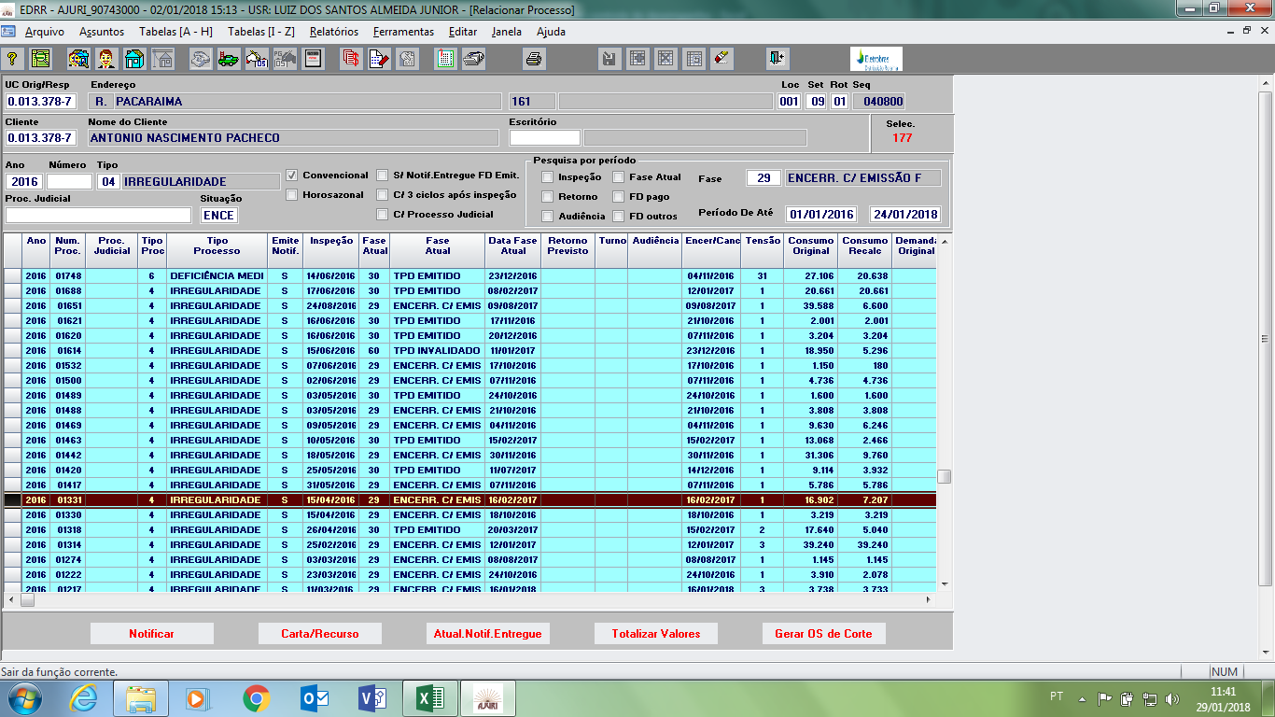
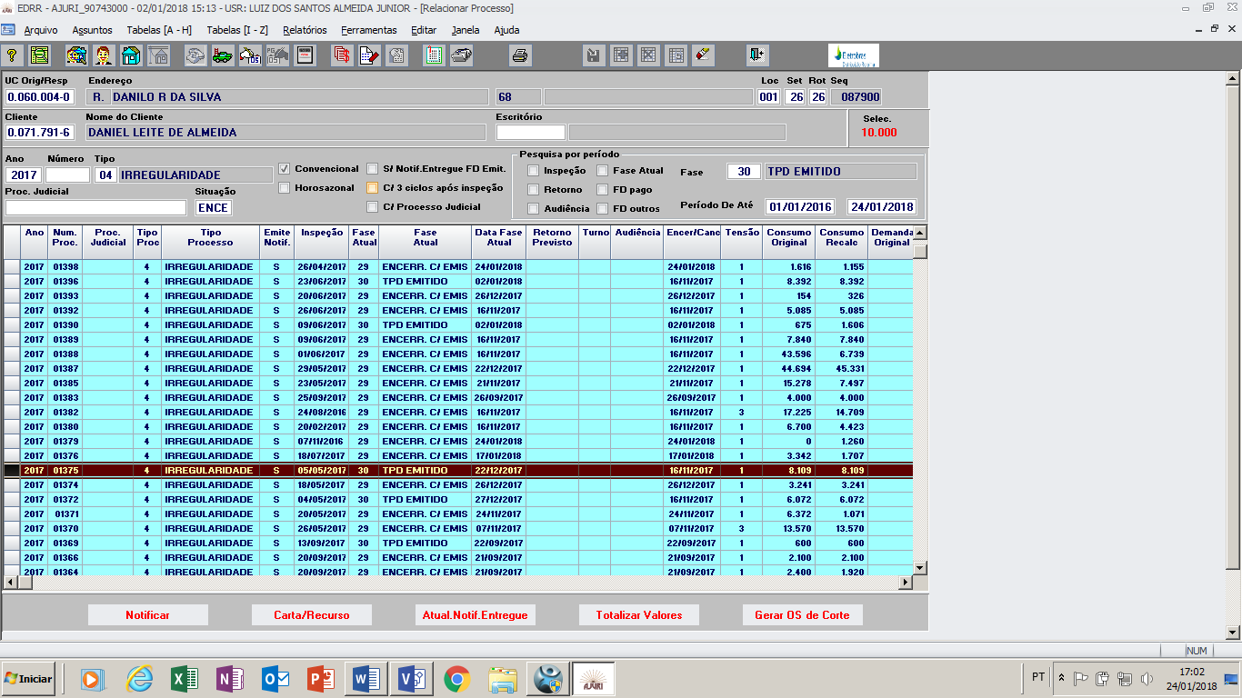
Verificação do TOI | Medir Irregularidade | Preparar Comunicação | Entregar Comunicação | Análise de Recurso | Entrega de Fatura | Negociação com Cliente
1 | 2 | 3 | 4 | 5 | 6 | 7
 |  | #REF! | #REF! | #REF! | #REF! | #REF!

